상품제안서
S-라바노크볼펜0.7mm | 상품코드: S03081

 |  |  |  |  |  |  | 02-713-8555 | www.synergygift.co.kr
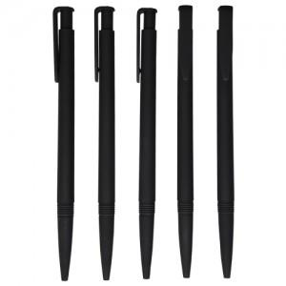

【상세/제작정보】 | <p><span style="font-size: 14pt;">※ 운임비 별도 발생 됩니다.</span></p>

【인쇄/포장옵션】 | 패드1도 / 밀봉OPP포장

【공급단가】 | 수량 | 1,000~ | 3,000~ | 5,000~ | 10,000~ | 50,000~
*VAT별도 | 단가 | 216원 | 199원 | 192원 | 186원 | 180원

【상품 URL】 | https://www.synergygift.co.kr:443/src/goods_detail.php?gdno=6925

